1 OF
OF

 | 言語上達ポイント |  |  | 学びたい国のお国柄

 | 日本人：へりくだり
 | 韓国人：せっかち

 | 地頭が悪くても暗記力がなくても、その国の文化を抑えておけば大丈夫。

 | 覚えるよりも理解するほうが頭に残る。
 | これをより骨のずいまで納得させるために、今回は英語の「OF」を例にする。

 | 国の文化やお国柄って起源と密接に関連している。
 | すると、言葉の起源はなんだろう。
 | →「語源」

 | この語源をたどると無理して書かなくても頭に保存され、理解できるようになる。

 | OFは簡単なように見えて意外とややこしい。
 | 日本では基本的に「○○の」と習った。
 | しかも、「の」の前後が逆、とまで習った。

 | こんな習い方をすると。習った通りの、これだけの知識だと
 | まず、勉強していくうちに必ず
 | 「～の」の解釈だと説明つかない文章が山ほど出てくる。

 | 「～の」だけだとどうなるのか。
 | 単語だけならまだしも、それ以外、つまり「文章」。
 | 目の前で外国人が長い文章喋っているときに「OF」を探して止める必要が出てきてしまう。
 | テスト中にリスニングで巻き戻しを要求できますか？

 | 最初のこの「前置詞」でつっかえると大変なのでまずはこのOFの
 | ・～の
 | ・日本語と逆
 | という概念を捨てること。

 | OFのイメージ |  |  |  | OFFのイメージ
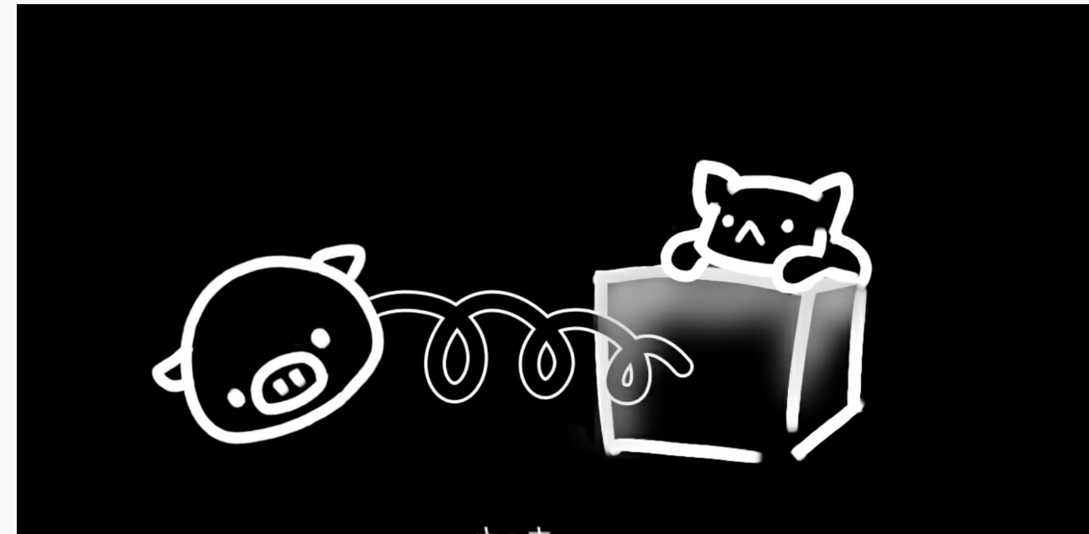
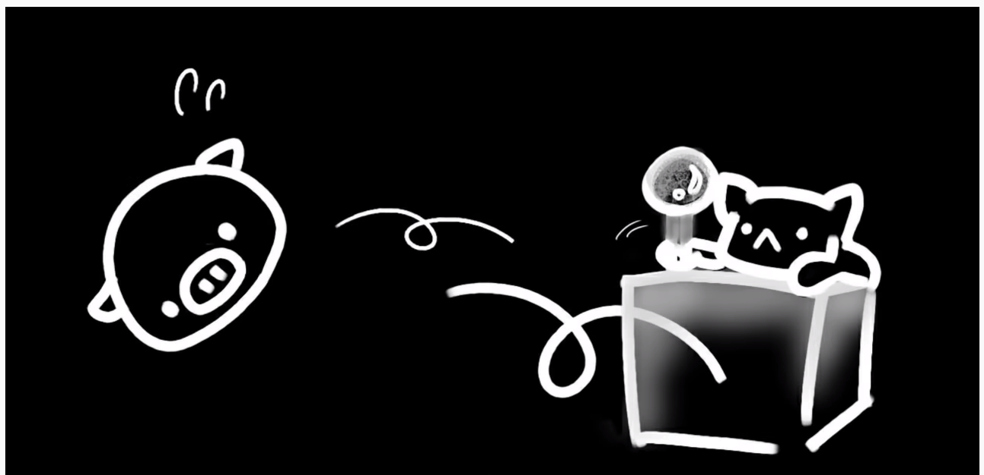

 | 語源が大事と話したが、OFの根本はOFF。
 | むしろ、「OFF」の語源が「OF」。

 | 「OFF」とはどういう意味か？
 | 一般的には「消す」「休む」となる。
 | が、この使われ方が一番多いが、正式にはOFFは「離れる」という意味。

 | 日常から離れるから
 |  | day off：休日
 | 電流がもう流れないように切り離すから
 |  | turn off：電気を消す
 | 食べ物が正常な状態から離れた→「腐った」として
 |  | go off / go bad
 | と表現される。
 | 口出しするな、引っ込んでろ、後ろに行ってろ！
 |  | Back off!!!

 | 即ち、
 |  | OFF：完全に離れる構図
 |  | OF：つながっているイメージ。抜き出てはいるけれど、繋がっている。

 | 「OF：繋がっている」は未練たらしいイメージもあれば一部分というイメージも持てる。
 | 我々が習ってきた「～の」はこの広い意味合いの中の一つにすぎない。
 | 「繋がっている」と和訳するのではなく、繋がっているイメージで幅広く解釈しろということ。
 | →読解力、作文力に差がつく。

 | 例えば「幻想曲の物語」
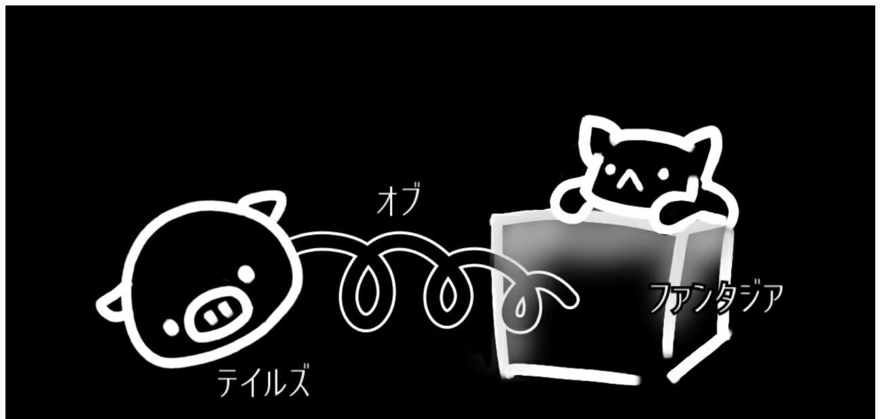

 |  |  |  |  | ←豚が自分

 | □Point
 | 英語というのは基本的に
 | 「自分」という自我に近いところから遠ざかっていく文章。
 | 【名前】
 |  | 日本語・韓国語は名字から名前を言う文化。
 |  |  | 名字という広い領域の中の「自分という自我」。

 |  | 英語は名前から名字を言う文化。
 |  |  | 自分という狭い領域から遠ざかっていく。そのため、FirstNameは「名前」でLastNameが「名字」である

 | 【分数】
 |  | 2/3は 3という広い領域の中の2→つまり、分子を主役・自分とおいたとき
 |  | 日本や韓国は「さんぶんのに」と分母から言う。
 |  | → 広い領域の中の自分
 |  | 英語は「twi thirds」
 |  | → 分子（自分）から言う。

 | なので、文章の作り方も、同じ。自我（主役）から遠ざかっていく。

 | 【蛇足】
 | 外国人「オブ」言わない問題
 |  | 正直にオブを発音する人は居ない。
 |  | →聞き取りに気をつけてね。

 | 連音化
 |  | というもの。連続した音が変化する現象。

 | M + A → マ
 | G + O → ゴ

 | 母音は、どの子音と出会うかで発音が変わるもの。

 | OFもOFFも母音のOが入っている。つまり、前に来る子音で音が変わるんだ。
 | thnk of → × シンクオブ ○ シンコブ
 | out of → × アウトオブ ○ アウトブ
 | because of → × ビコウズオブ ○ ビコウゾブ

 | 後ろに来る単語によってもまた変わる。
 | of you → × オブ ユー ○ オビュー
 | of all → × オブ オール ○ オヴォール

 | 原型にとどまらない。
 | 連音化を知るだけでも発音が楽になりそうだ。

 | 韓国語のハングルにも連音化はあり、日本語だけが「一文字一音」。

3 To
To

■ | 小難しい説明
 | 【不定詞とは】
 |  | to + 動詞の原型で表され、名詞的、形容詞的、副詞的の3つの用法があります。
 |  | 名詞的用法：～すること、と訳され、文中で主語、目的語、補語の3つの働きをします。
 |  | 譲歩、結果、条件、目的の用法でも使われます。形容詞的に使われると「～するための」「～するような」と訳され、副詞的に使われると「～するために」「～するように」と約される。

英語とは案外これだけなのかも、の図

そこからがっちゃんが色々研究してできたかたち
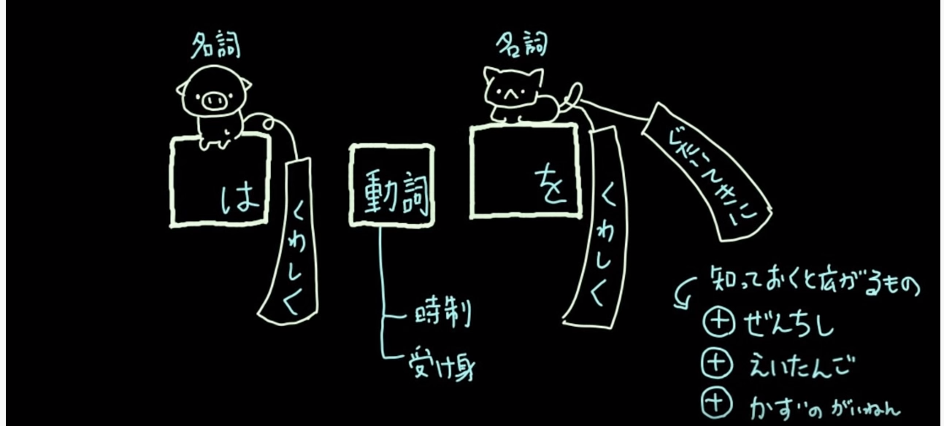

 | 文型的に言えば S V O のかたち。

 | 実際の英語はもっと長いが、上図をもっと長くしようと思えばできるわけで、長く方法を知ればほとんど終わり。
 | しかも、英語が長くなるのは
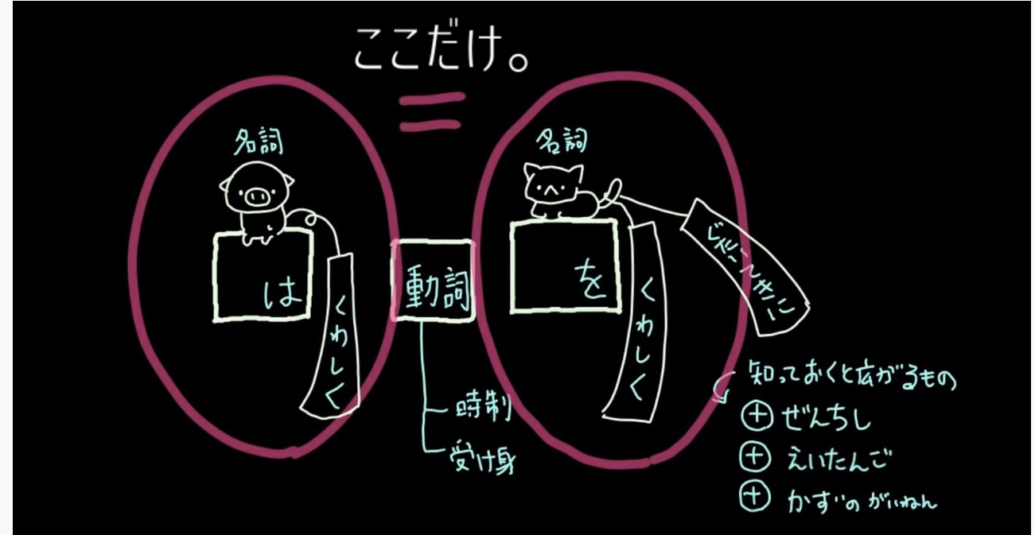

 | 名詞は、この世のすべての人やモノの「名前」のこと。
 | 名詞は装飾をすればいくらでもながくできる。文章すら名詞として上図の枠内に入り込む。
 | どんな形態でも名詞の部分に「～は」でおさめられる。

 | 「でも名詞以外にも主語になる」

 | そう。「走る」や「歌う」、所謂「動詞」も上図の赤枠に入れることが可能。

 | 純粋に入れてみる。

 | 走るは楽しい

 | マジカルバナナ。
 | このままだとおかしいことは誰でもわかる。
 | 「～は」の形にするには「こと」や「の」をつける。
 | →走ることは楽しい、走るのは楽しい。

 | 動詞を「～は」にするためには形を変える。
 | 私達が無意識にやっていること。英語だって、変わるに決まっている。

 | Run is fun.

 | だと先程のマジカルバナナになるから、

 | To run is fun.

 | と「to」をつける。
 | toを前につけるだけで良いのです。が、英語は「位置の言語」。
 | 「～は」の場所にいるためにはこれで良いが、「～を」の場所に to run がいると

 | I went there to run.

 | 当然訳し方が変化し、「走るためにそこへ行った」となる。
 | 形は同じでも訳し方がたくさんある。
 | 場所が決まるまで意味が定まっていないのだ。

 | To run だけでは意味がわからないから、意味が未定だから、To不定詞と言われる。

 | 走ること
 | 走るために
 | 走り |  | → | 英語では to run ひとつですべて。変わるのは「場所」。文章につくまで、和訳ができない。
 | 走るべき |  |  | ここで冒頭の堅苦しい文章が少し分かった。
 | etc…

 | もう一つ、学校では教わらなかったこと。

 | Toには
 | →
 | のパワーを持っているということ。

 | toがつくと未来的になると言われる所以。
 | これに加えて、To不定詞はWillと見なしてOKという主張もある。

 | 一度以下の例文、ToをWILLに置き換えてみる。
 | He often go there to play basketball.
 | They came here to help us.
 | To go running is fun
 | What do you want to do today?
 | I like to care take care of my cat.
 | She wants to meet him.
 | To become an acter is my goal.

 | 意外とすんなり意味が通じる。
 | Willとの関係性を把握すれば「～のために」「～のこと」とか覚えずとも意味が通じる。

 | Willには「意思・未来」この2つの意味が含まれている。
 | 文法用語を使った難しい説明は、このような概念をすべて理解した痕で漸く理解できるもの。

 | ちなみに
 | 動詞を名詞に変形させるには
 | toもあるけど後ろにingつけるものもある。
 | 実はingは、Toに比べてちょいと過去のニュアンス。
 | 一時的な状況を説明したい使い方
 | やや過去の話を話を肢体使い方をするときに。

 | 例えば
 | She forget to post
 | ↑ （未来に）これから手紙を出さなければいけないのを忘れた。という未来の話。
 | ↓ | (過去に）すでに手紙を出したことを忘れた。
 | She forget posting.

4 関係代名詞
関係代名詞

■ | 小難しい説明
 | 【関係代名詞とは】
 |  | 一つの単語で接続詞と代名詞[形容詞・副詞]の二役を兼ねたものをいいます。
 |  | このうち、
 |  | 接続詞と代名詞の働きを兼ねたものを関係代名詞
 |  | 接続詞と形容詞の働きを兼ねたものを関係形容詞、
 |  | 接続詞と副詞の働きを兼ねたものを関係副詞と呼びます。
 |  | 語順は日本語と逆であり、うしろに不完全な文章が来る場合は主格・目的格代名詞と言い、
 |  | うしろに完全な文章が来る場合は関係副詞となります。
 |  | また、目的格の場合の関係代名詞は省略できます。

木を見ず森を見てみる。
自分が一体どこに居るのか、関係代名詞とは一体何で、何を習っているのか
一歩遠ざかって広い全体マップで見たことのある人が意外と少ないのが英語。

英語ってのはこの形がおよそすべて
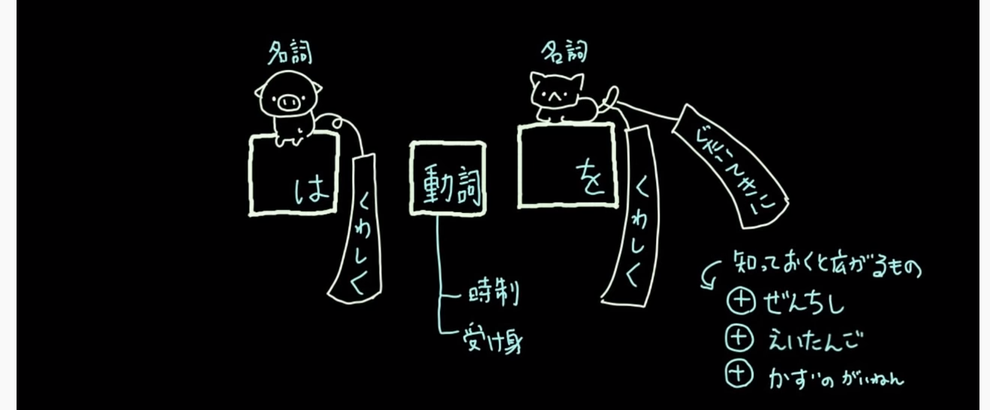

左の名詞は「～が」「～は」の場所で
大きく分けて3種類のやつらだけが座れる。

１．名前
 | 人名、物の名前、など
２．走る、歌う
 | 動詞は「～こと」、本来なら結論になる動き
 | [To不定詞]で話したやつ。
３．長くした人や物の名前
 | 便利な本、可愛い本。「修飾」すれば良い。
 | はたまた文章をつける方法も然り。

今回は３．について深堀りする。

「まーちゃんが英語を習う本」
元の文章はなんだろう。
まーちゃんが英語を習います。を本にくっつけて「まーちゃんが英語を習う本」になった。

修飾というのは単語への足し算。英語も同じく、足し算すれば良い。

ただし英語は「文章で就職するとき、うしろにくっつける」特性があり、
「まーちゃんが英語を習う＋本」
ではなくて
「本＋まーちゃんが英語を習う」
となる。

「本」でなく「まーちゃん」でもいける。
「まーちゃん＋まーちゃんが英語を習う」
→「まーちゃんが英語を習うまーちゃん」
これは、合ってはいるが、気持ち悪い文章になってしまう。
気持ち悪い原因は、同じ単語が二回入っているから。
なので、足し算する際に余計な方を取っちゃう。
装飾のための文章はメインではないので省略されます。
→「まーちゃんが英語を習うまーちゃん」
すると「英語を習うまーちゃん」と、自然になる。

装飾は、情報の足し算。
足し算した結果には２種類あり、
「まーちゃんが英語を習う本」 |  |  | ←ダブらない場合 | ←接続詞 |  | ←「後ろが完全な文章」がくる。ダブらなかいから取りませんでした。
と余計なダブリが全く無い場合と |  |  |  |  | 冒頭の堅苦しい文章での
まーちゃんが英語を習うまーちゃん |  |  | ←ダブルから取っちゃう場合 | ←関係代名詞 |  | ←「後ろに不完全な文章」がくる。ダブルから取りました。
と余計なダブリが発生する場合がある。

関係代名詞、です。関係して、ダブった名詞の代わりにするから、代名詞。

英語に置き換えてみませう。↓

本： The book
まーちゃんが英語を習う：Machan learns English
文章をくっつける。
合体のマーク（＋）がthatなんだね。

すると The book that Machan learns English.
後ろに適当な結論をくっつければ例として
The book that Machan learns English is new.
おニューです。
※ 接続詞

次が不完全な文章の場合。メインの名前が「まーちゃん」
Machan that Machan learns Englsih.
ダブルと日本語としては気持ち悪いが、英語も同じ。ダブれば省略、英語の基本。修飾する方の「まーちゃん」を消す。
Machan that Machan learns Englsih.

日本語と英語の違い※余談プラスアルファ

「私は猫を愛しています。」

この文章、日本語ではどこを省略しても文章は崩壊しないもの。
・私は愛しています
・私は猫を
・猫を愛しています
どこを省略しても、「意味が完全には伝わらないだけで崩壊はしない。」

英語は「位置言語」なので、崩壊する。英語は、場所が命。場所が命なのに勝手に取ると、
I love cat.
・love cat → 猫を愛しなさい
・love cat → loveって人やモノが「catする」ことにもなりうる。
なので「日本語のように自由自在に省略できない」。

２＊３
「にさんがろく」とわざわざ「×」は言わない。記号は言わないことも屡々。
Thatなんて、単なる足し算記号のようなものだから、蒸気のように「記号はできれば省略」してしまいたい。

でも日本語感覚で
Machan that learns English is Japanese.
を
Machan learns English is Japanese.
と略してしまうと「まーちゃんは習います英語を。は日本人です」とめちゃくちゃになる。位置が大事な言語だから。崩壊する。
崩壊の理由としては、learnsとisの結論(動詞)が二回出てきてしまうから。
thatがあるから、 is までがひとくくりの名詞になれていたのに、一括には見えなくなる。本来learns は主語の場所じゃなく、結論の場所だから。

省略できない理由
[Machan that learns English] is Japanese.
括弧内が名詞なのに、thatを取ることでlearndsが動詞に見えちゃうから。

逆に
Machan that I love is Japanese.
とthatを略し、「まーちゃんはわたしは」と主語＆主語になってしまう。すると外国人は
「名詞の後ろに本来来るべき結論がなく、名詞が来ている。…これはthatが省略されてるな！！！」
と勝手に思い込んでくれる。

冒頭の小難しい、「目的格の場合の関係代名詞は省略できる」ってのはこれのこと。

「～は」がダブったから取り除いたのが主格：主語を取り除いたから主格
「～を」がダブったから取り除いたのが目的格：目的語を取り除いたから目的格

↓ここからVimeo

関係代名詞、はたまた英文を後ろから訳さなくても良い方法

英語は修飾文が後ろに来るから後ろからの矢印で和訳しないと無理じゃないか？
→時間の足りないテスト時間や会話では後ろからの矢印なんて、、

前から読んでいく方法がある

thatを略せない：「～が」の代名詞
 | Machan that learns English is cool
 | 省略されたのが主格なので、thatを「が/は」に代える
 | 「まーちゃんは英語を学んでいてかっこいい」

thatを略せる：「～を」の代名詞。
 | Machan that I love is Japanese.
 | 省略されたのが目的格なので、thatを「を/に」に代える
 | 「まーちゃんを私は愛していて、日本人だよ

助詞の「～が」「～を」省略したことが大事。

２×３＝６を「にさんがろく」と「×」を省略しているが、意味までは省略されていない。
代名詞も同じく、言葉が省略されてても問題ない。

■実践
The boy who is a student of the school is 10 years old.
関係代名詞は who 人の代名詞なので。

関係代名詞は主格か目的格を就職しているので。
「その少年は生徒なんだ、学校の。そんで、10歳。」

The woman who lives next door is doctor
「その女性は住んでるよ、隣の部屋に。そんで、医者なんだ。」

The sports car which you want to drive is hers.
「そのスポーツカーを、あなたは運転したがってたよ。そんで、彼女のやつ」

単語さえ知っていれば、前から訳すことは容易である。

■英訳
「私は昨日買った本を読んでます。」
私は本読んでるんだ。という至ってシンプルな文章を作り、
→ I'm reading a book.
昨日買ったって情報で修飾したろでないかと。
I'm reading a book witch I bought yeasterday.

私は本読んでるよ～、昨日買ったやつ～

「その女性は隣に住んでいる医者です」
その女性は医者です。と至ってシンプルな文章を。
→ The women is doctor.
そして女の人を修飾すりゃええ。
→ The women who lives next door is doctor

英語は、結論を先にいう。
なので、「あ、これ付け足す情報や」と、代名詞を用いて後から情報を足そうとし、" umm.."と言葉を詰まらせんだ。
英語はつっかえる。スラスラ言える必要はないのだ

■ 例外(同格)
The rumor that She was fired was untrue.
・その噂を、彼女は解雇された…？
・その噂は、彼女は解雇された…？
どちらも通じない。これが例外の「同格のthat」である

どちらも通じない場合は、「同格」とされ、関係代名詞は「＝」の役割を持つ。
なので「その噂…彼女が解雇されたってやつ…嘘や…」

You that idiot!!!
「やいバカ！！！」みたいなニュアンスで言うけど、正式には
You are an idiot!
「あなたは馬鹿だ」
喧嘩して、ヒートアップしているときにこんな丁寧に言う言葉は、日本語でも、ない。
「ばーか！！！」みたいに主格もへったくれもなく喧嘩腰に言うため
You that idiot!!!
となったのだ。このthatも、同格。

The rumor / Machan is cute.
この2つを同じ意味として使いたいときに「同格のthat」が使用される。

The girl that you met yesterday is sister
あなたが昨日会った女の子は姉さんだぞ

■まとめ
文章の中にthat,which,whoがきたら「あー、この文章長くなるわー」の準備。
関係代名詞は結局は「修飾される言葉の代わり」に過ぎないので、主格・目的格のいずれかで和訳をためしてみる。
あれ？どっちも変だぞ？→同格

12 受動態
受動態の概念

日本語で
 | すきだよ
と言われたらトキメクが
 | お前は俺に好かれてる
と言われたらなんか受け取り方違わないっすか

「○○される」の言い方、受動態の授業で散々出てくる。
→学校では 能動態を「～される」「～られる」に変えた文章と紹介される。

でも厳密には「能動態は能動態」だし、「受動態は受動態」。変えた文章ではない。
普段の会話も「消しゴム使われたわ」という文章を「使った」という能動態を意識せずに使える。
なのに、英語の授業では
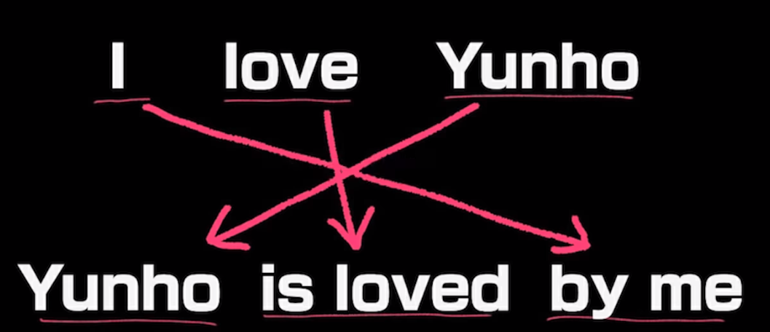
 |  |  |  | こんなことする。

「英語は場所がどれだけ大事か」を散々言ってて、位置言語だと教わった。いくら言葉の位置を変えても意味は通じる日本語に対して、そうも行かないのが英語。
日本語にある「～を」「～が」という言葉の役割を、場所が果たしている。

例） | I love her.
これが受動態になるとき「her」が「She」に変わるが、これは「彼女を」という言葉が前に来ただけ。
助詞の意味ごと持ってくるのが正解。
① She
 | 彼女「を」、ごと持ってきた。
② She is loved
 | 彼女「を」愛している。※受動態だから「される」というのは置いといて
 | 意味は変わらん。
③ She is loved by me
 | 彼女「を」愛しているよ、私「が」。
 | 助詞の意味ごと持っていく。

変わったのは「位置」なだけ。

受動態っていうのは「be + ed」になったことで「～する」が「～される」に変わったんじゃなく
「私が」と、「彼女を」の場所が入れ替わっただけ。
位置が大事な英語なので、主語は一番大事。彼女を！！！！という主張を全面に出したいから先に言ってるだけ

で、
She loves
だと意味が変わってしまう。ので、形を変えないといけない。
「彼女を！！！！」と強調したい時に、場所だけ変えたいときに使うのが受動態。

意味が変わるのではなく、主体と目的語の位置だけ変える場合に、助詞の意味ごと入れ替えられるのが受動態。

【Vimeo】

完了形：have + -ed：過去(-ed)で起こったことが現在(have)にどう影響するのか
受動態：be + -ed：同上
というかbeもhaveも現在形だから完了形も受動態も一緒。Be動詞か否か、ということだけ。
受動態のbeは「○○な状態である」→ -ed な状態である。

Ex) |  | The hunter caught a tiger.
 | => | A tiger was caught by the hunter. |  | 虎が今捕まっている状況なのね、という認識。

 |  | He killed her.
 |  | She was killed by him. | 彼女の状態は、、もう死んでいる、、という認識。

受動態は「○○される」という認識よりも「主語の状態を説明してる」認識。
また、受動態は「何かしらの影響を受ける」という前提もあるため、「誰かに影響を受けて死んでいる状態になった」即ち「殺された」というものになる。

■受動態が使えないパターンもあるよ
resemble：似てる
He resembles his father.
通常通り受動態にすると
His father is resembled by him
となるが、意味は「彼の父は彼によって似せられた」？改造手術でもさせられたのか？という訳になってしまう。
文法的には正しくても、常識的には違っている。事実、改造したなら別として。

I tuned ther corner.
The corner was tuned by me.
角は私によって曲げられた。…魔法使い

■ 紛らわしいパターン
The door opened.
The door was opened.
前者は純粋に「あいた！」
後者は「何かしらの影響があって開いた」状態。

14 句動詞
句動詞

英語は、80%の前置詞と、20%の簡単な単語で、簡単な英語の表現はなんでもできる。
料理に例えれば、
20%の簡単な単語が具材で、前置詞が調理法。どんな具材も調理法によってどんな料理にもなりうる。

前置詞がどれだけお得な知識として役に立つのか、オリエンテーションとして、前置詞の使い方を紹介。

前置詞が身につけば着くほどぐんと理解が楽になる領域がある。
もちろん、英語全般に役立つのが前置詞ではあるが、文章の中に前置詞が紛れ込んでいたら、単語がわからなくてもざっくりとした意味なら推理もできる

他にも使い道はある。↓

句動詞(日本では群動詞)
 | これはなにか？と学校の先生に聞けば
 |  | ・動詞+前置詞 ・動詞＋副詞 ・動詞＋副詞＋前置詞
 |  | で成り立つ慣用句のくくり
 | と返ってくる

 | がっちゃんが日本語で例えるならば
 |  | ボコりたい、うざったい、
 | などの話し言葉と考える。この口語表現は英語圏ではよく使われるそうな。

 | どう使うか？
 |  | よく使う、go, run にin, of の前置詞がくっつくことでもとある意味から、もっと意味が広くなったものを句動詞という。
 |  | 「がっかりする」を検索すると
 |  |  | disappoint | Ex) | I'm disappointed./Don't disappoint me.
 |  | と堅苦しい意味で出てくるが、実際の英語圏では使わん。
 |  | がっかりさせないで、ならば
 |  |  | Don't let me down.
 |  | が使われる。堅い表現＝友だちになれなさそうな敬遠されるような、、

 |  | 「怒るも
 |  |  | Angry
 |  | は堅苦しく、
 |  |  | Piss Off
 |  | が使われる。

 | 要は句動詞は、口語表現。
 | 句動詞を知っている人は、たいてい難しい表現も知っている。英語圏の使い方ができているから。英語ができるから。
 | 面白いことに、
 |  | Don't disappoint me.
 | と難しい単語は知ってても
 |  | Don't let me down.
 | と簡単な表現を知らない人は多い。

 | 句動詞よりも難しい表現のほうが、文字数もスペルも難しそうなのに知らない理由は、「母国語に前置詞があるかどうか」である。
 | 前置詞と動詞の組み合わせという表現方法が母国語に備わっている言語圏なのかという違い。
 | 英語圏はもちろん備わっている。日本や韓国は備わっていない国。だから、高学歴エリートでも難しい単語は知ってても、句動詞を知る人はあまり居ないのだ。

 | ■ イディオムと句動詞は違うのか
 |  | イディオムは慣用句。日本で言うことわざのように「濡れ衣を着せる」など、文章自体の意味とは関係ない意味が含まれている表現。 「太っ腹」ってのも、文章自体は「気前がいい」などの意味でも「腹が太い」という意味が含まれる表現である。
 |  | これがイディオム。
 |  | 2つ以上の単語が合体して一つの意味として定着という意味では同じだが、イディオムはことわざ、句動詞は口語。

 |  | 膨大なイディオムだって、友達同士の会話で使う口語表現の句動詞だって、日本人がことわざをすべてマスターしていないのと同じようにほぼ不可能。

 | ■ なぜそこまでして句動詞を学ぶ？
 |  | 本場の人たちが使う実用英語はほぼ句動詞の組み合わせだから。
 |  | 日本語で考える。家族や友人に対して「嘔吐の症状が」なんて言わず「吐きそう」としか言わないはず。「悪寒が…」なんて言わず「気持ち悪い」と簡単に表現するはず。

 |  | 句動詞が便利に使われるのはわかった。
 |  | だが、そんな膨大な数の句動詞、覚えてられない。でもそこまで難しければ世界共通語にはならんはず。これを母国語として使っている彼らだって、いちいち言語化して覚えていない。
 |  | ある程度パターンとして身についている。
 |  | 組み合わせのある程度のパターンとイメージが分かればOK
 |  | 新しい句動詞に出会っても推理できる感覚が備わる。書いて暗記、ではなく習得しやすくなる感覚が備わる。

 | ■ 句動詞としてのRUN
 |  | 句動詞としてよく用いられるRunは「走る」という日本語的な意味のみ覚えている
 |  | 動詞としてだけの意味しか知らないから、前置詞と組み合わさって句動詞となった途端にわからなくなる。

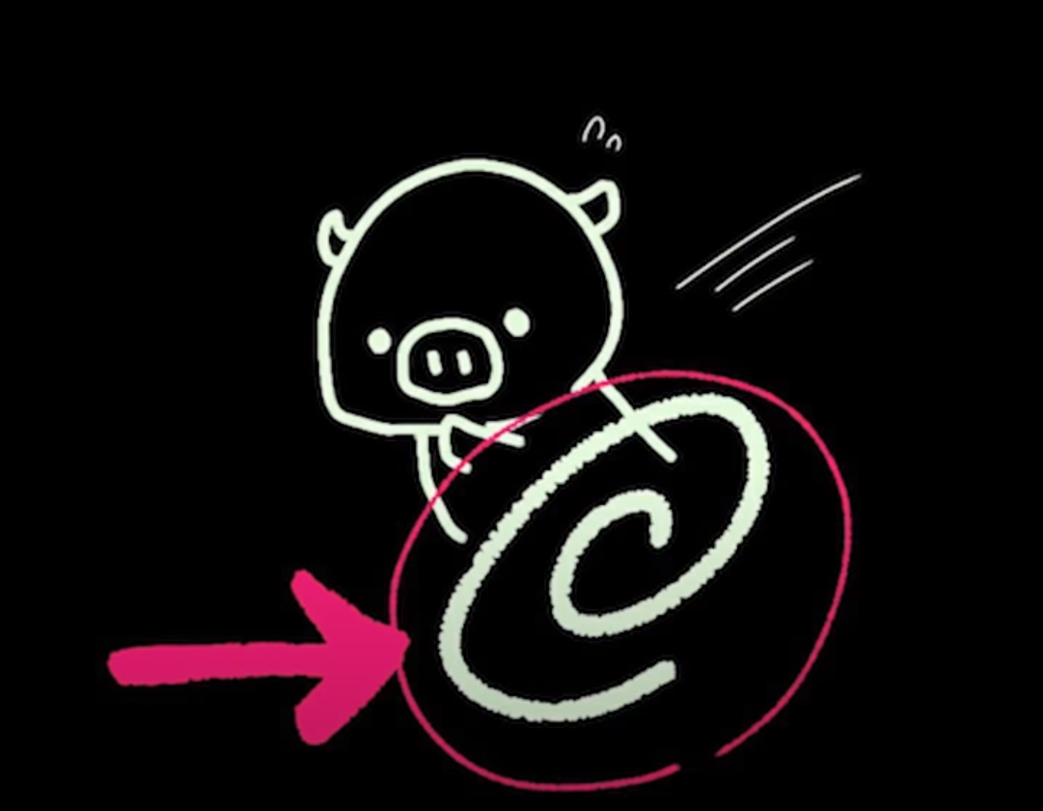

 |  | 「走る」は間違ってはいないが、「走る」だけが頭にある状態だと、辞書で調べたときに無数の意味が入ってきて理解に苦しむことになる。
 |  | 「運営する」「掲載される」「提供する」が混ざっている意味がわからない。

 |  | Runは右図の回っているイメージ。または水が流れるイメージ。
 |  | 日本でも「仕事を回す」と言う。
 |  | つまり、仕事を運営する意味合いでRunが用いられる。


 |  | 新聞に活字を印刷するイメージは右図。刷るための機械が回っている
 |  | なのでRunが用いられる。

 |  | Run on
 |  | を [on = 上に]で覚えていると詰む。
 |  | onは密着しているイメージ。
 |  | 密着して、流れる・回る。しきりに回っているものに密着したらどうなるか？
 |  | 振り回されたり、はたまた便乗して一緒になって動き回るイメージとなる。
 |  | 「進行する」なんて単語で覚えるより楽だろう。

 |  | 「走る」が元でイメージが生まれたのではなく、「回っている」イメージから言葉が生まれたのだ。
 |  | その他3単語はVimeo!

 | ■ イメージメイキング
 |  | 前置詞のイメージと動詞のイメージ、これらを身につければ組み合わせるだけで済む。
 |  | 大雑把な習い方をして混乱した前置詞と大雑把な日本語直訳でしか覚えてこなかった動詞をイメージ化する。

15 目的語
目的語 |  |  | 知らない単語に臆せず和訳できる「目的語」編

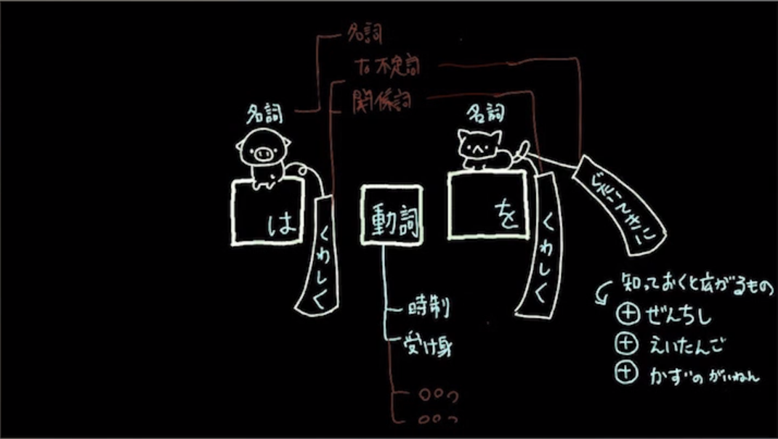

「○○を」にあたる部分が目的語なわけだが、目的語という言葉にとらわれず、「○○を/へ/に」 という助詞の役割となる場所。

目的「語」とは言え、文章も入るわけで、
 | 名詞
 | 形容詞＋名詞
 | To + 動詞 |  |  | ┬ | 動詞から姿を変えたもの
 | -ing |  |  | ┘
 | That + 文章 |  |  | ┬ | 後ろに文章をくっつけて使う役割。
 | What + 文章 |  |  | │
 | If / Whether + 文章 |  |  | │
 | wh- + 文章 |  |  | ┘
という形の文や名詞が入る。

日本語だと、
 | 日本に住む、まーちゃん
と修飾する文章の後ろに名詞を入れればよいが、英語は逆。
 | まーちゃん That 日本に住む
となる。

このThatでワンバウンドさせてから、文章をつける、接着剤の役割。

■ 文章くっつけるシリーズ
 | また、後ろに文章をくっつけて使う↓のやつら。
 |  | That + 文章
 |  | What + 文章
 |  | If / Whether + 文章
 |  | wh- + 文章
 | これらの中に非常に使われる単語がある。このなかで一番使われるのはやはりThatなわけで。
 | 残りの３つに比べると非常に乱用されている。

 |  | I think that + 文章
 |  | I know that + 文章
 | この表現を腐るほど見てきただろう。

 | この that はくっつけるために存在しているので
 |  | I know that + 文章
 | こっちのグループかと思いきや、英語を話す人は
 |  | "I think that …"
 | とまず 接着剤 まで発音しちゃう。もはやthatまでが一括り、なのです。なので我々の理解もひと括りにしてしまって良いのだ。

 |  | N + V + that + s + v -
 | のように、名詞と結論とthatが来たら
 |  | NがVするために、that + s + v …
 | と前から訳せる。

 |  | I think that my cat is cute.
 | 「私が思うに、うちの猫は可愛い。」
 | でOK。
 | 従来は
 | 「私は、うちの猫が可愛いと思う」と後ろに戻って訳していた。

 | また、
 |  | 「私が○○するに、犯人はあいつだ」
 | と V がわからなくてもそこには「考える」「知る」「確信する」などの言葉が入ると推測できる。
 | この that 前の V には 上記のような単語しか入らず、「食べる」などの表現は入らない。

 | 英作文でよくやりがちなのは
 |  | I want that + s v …
 | この want には 「思う」 ような意味合いが含まれていないので、文章としては不適。
 | ポイントとしては that 前の動詞には 「思う」 という意味合いが含まれる こと。

 |  | He claims that ( he ) was not given a fair hearing.
 | こんな例文があって claim がわからなくても「思う」的なニュアンスだ、とthatの前にあることから推測できる。
 |  | 「彼が思うに、公平な審問を与えられなかったんや」

■ 主語がものの場合は？
 |  | N + V + that + s + v …
 | の 最初の名詞が「人」ならば「思うに」と続けられるが、「モノ」であれば「思う」ことはできない。
 | 「モノ」が「思う」→「モノ」が「表すに」でOK!

